상품제안서
리갈패드 절취 노트A형 A4 | 상품코드: S45390

 |  |  |  |  |  |  | 02-713-8555 | www.synergygift.co.kr
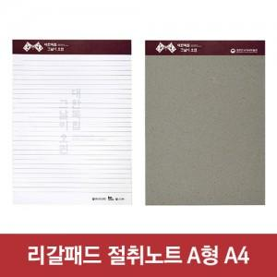

【상세/제작정보】 | <p style="text-align: center; " align="center"><span style="font-size: 14pt;">※ 내지인쇄는 별도문의바랍니다.</span></p>

【인쇄/포장옵션】 | 상단띠지컬러 / OPP(비닐)

【공급단가】 | 수량 | 500~ | 1,000~ | 5,000~ | 10,000~ | 20,000~
*VAT별도 | 단가 | 1,500원 | 1,330원 | 1,150원 | 1,110원 | 1,090원

【상품 URL】 | https://www.synergygift.co.kr:443/src/goods_detail.php?gdno=45390

